Содержание
Наименование продукции | Ссылка | Адрес: г. Москва, Сигнальный пр-д, д. 16, стр. 20
Распродажа! | Перейти | (с 09-30 до 17-30, кроме суб. и воскр.)
Bemis вилки,розетки,штепселя IP44,55 (каучук) | Перейти |  | E-mail: | 6825929@gmail.com
AVF, Tenpo вилки,розетки,штепселя IP44 (каучук) | Перейти |  | Tel/Fax: | (499) 755-85-16, (499) 755-86-16, (977)814-24-54
Makel Наружней установки, цвет белый (IP20) | Перейти |  | Watsapp | (926) 070-85-16
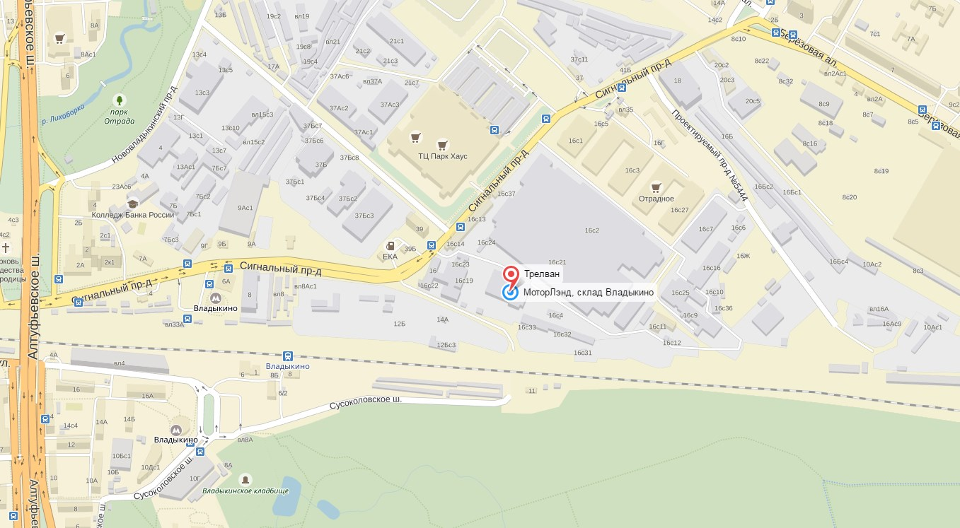
Makel Наружней установки, цвет крем (IP20) | Перейти
Makel Наружней установки влагозащитный(IP55, IP44) | Перейти
Makel Наружней установки, цвет дуб (IP20) | Перейти
Makel Наружней установки, цвет орех (IP20) | Перейти
Makel Defne, цвет белый | Перейти
Makel Defne, цвет крем | Перейти
Makel Lilium, цвет белый | Перейти
Makel Lilium, цвет крем | Перейти
Makel Mimoza, цвет белый | Перейти
Makel Mimoza, цвет крем | Перейти
Makel Mimoza, цвет серый металлик | Перейти
Makel Mimoza, цвет зеленый металлик | Перейти
Makel аксессуары (колодки,вилки,штепселя,разветвители) | Перейти
Makel Удлинители | Перейти
UNIVersal Удлинители на каркасе, на катушке, колодки | Перейти
Viko by Panasonic Palmiye наружней установки, цвет белый, серый(IP54) | Перейти
Viko by Panasonic Carmen, цвет белый | Перейти
Viko by Panasonic Carmen, цвет крем | Перейти
Viko by Panasonic Karre, цвет белый | Перейти
Viko by Panasonic Karre, цвет крем | Перейти
Viko Yasemin, цвет белый (РАСПРОДАЖА) | Перейти
Viko Yasemin, цвет крем (РАСПРОДАЖА) | Перейти
Viko by Panasonic MULTİ-LET колодки | Перейти
Viko by Panasonic MULTİ-LET удлинители | Перейти
Viko by Panasonic Аксессуары (колодки,вилки,штепселя) | Перейти
Viko Удлинители, колодки (Leylak)(РАСПРОДАЖА) | Перейти
Viko VERA Наружней установки, цвет белый (IP20) | Перейти
Viko VERA Наружней установки, цвет крем (IP20) | Перейти
Viko VERA Наружней установки, цвет дуб (IP20) | Перейти
Viko VERA Наружней установки, цвет махагон (IP20) | Перейти
AVF кабельные стяжки пр-ва Турции | Перейти
WAGO, клеммы, изолента, подрозетники, распаячные коробки | Перейти
Кабель, гофрированная труба | Перейти
Сетевые фильтры, удлинители на катушке, каркасе | Перейти
AVF ящики под автоматы (IP40) | Перейти
Makel ящики под автоматы (IP40) | Перейти
Viko by Panasonic ящики под автоматы (IP40) | Перейти

